IntergrationTest
TestCase# | Test Scenario | Test Cases | Test Steps | Test Data | Selenium | Expected Result | Actual Result | Pass/Fail
MSP1 | Chọn số lượng | số lượng hợp lệ | 1)\Vào URL trang web 2) Chọn một sản phẩm bất kỳ 3) Chọn một số lượng sản phẩm hợp lệ với số lượng trong kho. 4) Điền tất cả thông tin cần thiết 5) Click Đặt | 1 | yes | Đặt hàng thành công | Đặt hàng thành công | pass
MSP2 |  | imột số lượng âm | 1)\Vào URL trang web 2) Chọn một sản phẩm bất kỳ 3) Chọn một số lượng sản phẩm âm bất kỳ(chọn vào input) 4) Điền tất cả thông tin cần thiết 5) Click Đặt | -3 | No | Một message hiện lên "Không được nhập số âm hoặc số lượng không hợp lệ" | Không hiện message thông báo | fail
MSP3 |  | một số lượng vượt mức | 1)\Vào URL trang web 2) Chọn một sản phẩm bất kỳ 3) Chọn một số lượng vượt quá số lượng trong kho. 4) Điền tất cả thông tin cần thiết 5) Click Đặt | 9999999 | No | Một message hiện lên "Số lượng tồn kho không đủ hoặc số lượng không hợp lệ" và không thêm vào giỏ hàng | Một message hiện lên "Số lượng tồn kho không đủ hoặc số lượng không hợp lệ" và không thêm vào giỏ hàng | pass
 | Lọc sản phẩm | Lọc sản phẩm là đồng hồ gucci | 1. Truy cập vào trang web 2.Chọn mục đồng hồ phía dưới header 3. Chọn thương hiệu là gucci |  | yes | Hiển thị danh sản phẩm liên quan đến đồng hồ gucci | Hiển thị danh sản phẩm liên quan đến đồng hồ gucci | 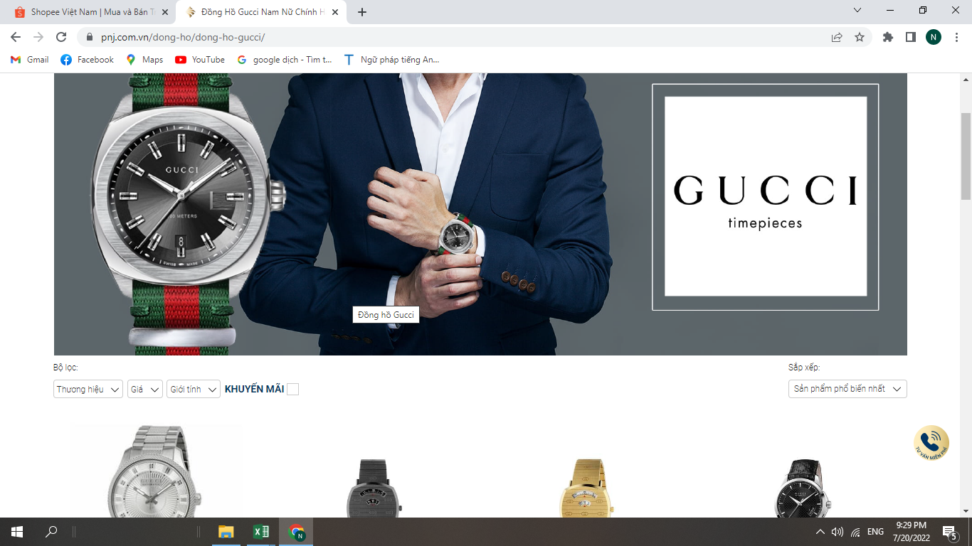 pass
 |  | lọc các sản phẩm nhẫn danh mục trang sức cưới | 1. Truy cập vào trang web 2. Chọn mục trang sức cưới dưới phần header 3. Click vào loại sản phẩm là nhẫn |  | yes | Hiển thị danh sản phẩm liên quan nhẫn cưới | Hiển thị danh sản phẩm liên quan nhẫn cưới | 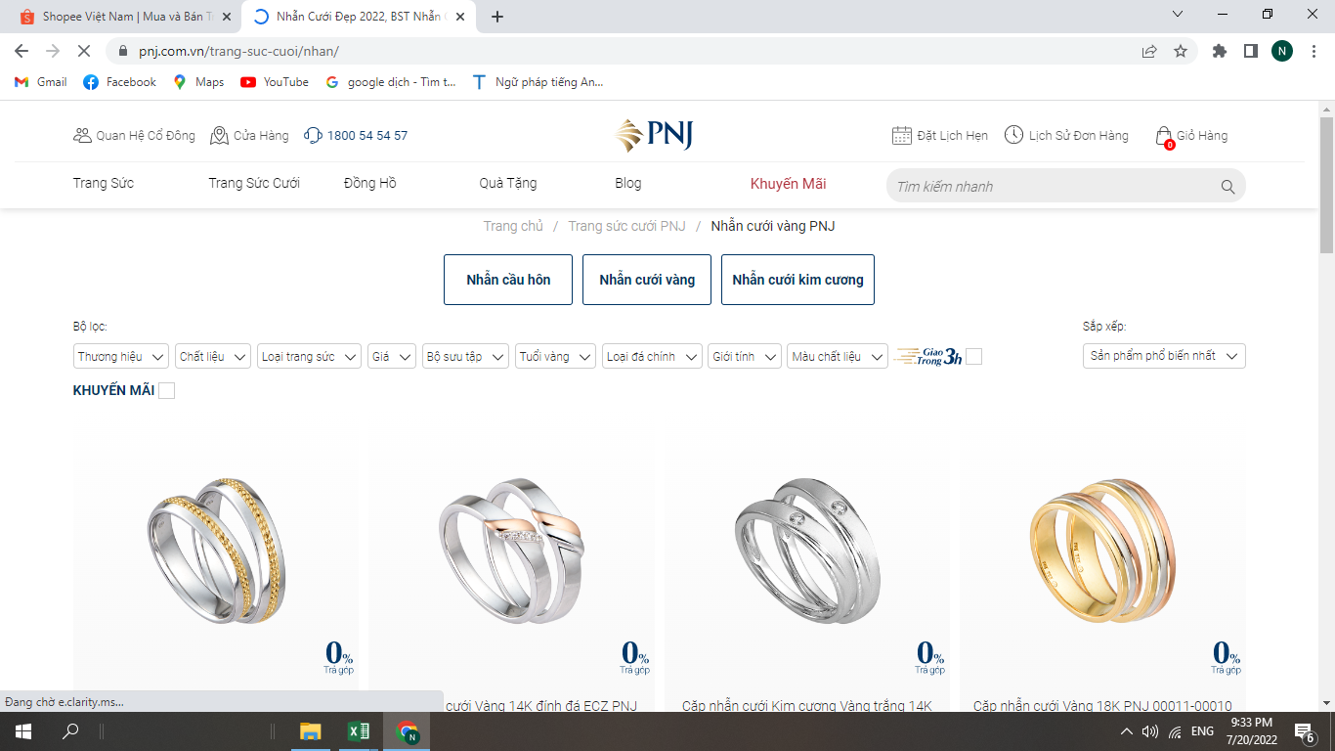 pass
 | đặt hàng | Đặt hàng với from chứa đầy đủ các thông tin cần thiết | 1. truy cập vào trang web 2. Thêm một sp bất kỳ vào giỏ hàng 3. Tại giỏ hàng điền đầy đủ thông tin cần thiết 4. Chọn đặt hàng | giới tính:"nam: họ tên : "nguyễ n bá nhân" email :"nguyenbanhan50@gmail.com" ngày sinh : "30-03-2002 Tinth :"thành phố hồ chí minh" huyện : "quận tân phú phường : phú thạnh | no | hiện thông báo Đặt hàng thành công , đơn hàng đang được xử lý | hiện thông báo Đặt hàng thành công , đơn hàng đang được xử lý | 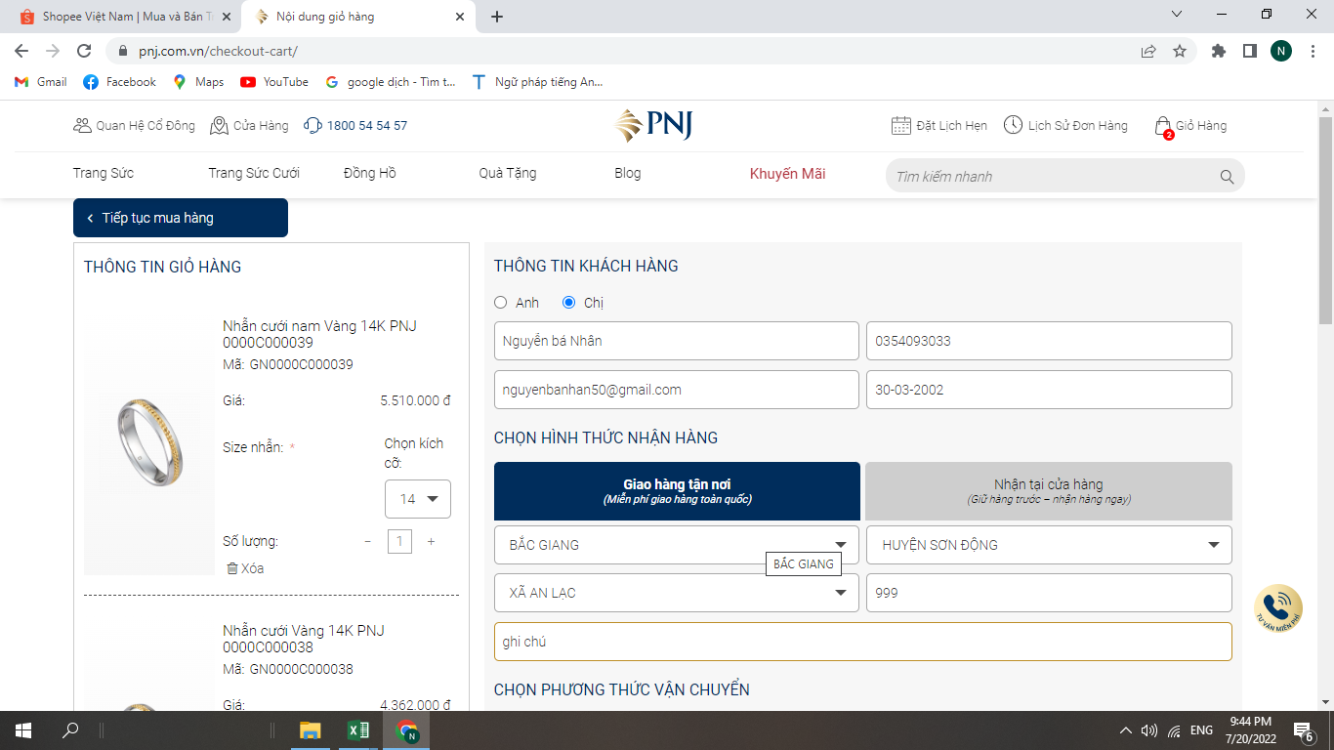
 |  | Đặt hàng với from chưa được hoàn thành | 1. truy cập vào trang web 2. Thêm một sp bất kỳ vào giỏ hàng 3. Tại giỏ hàng from thông tin người nua để trống 4. Chọn đặt hàng |  |  | Thông báo yêu cầu nhập đầy đủ các thông tin để được đặt hàng | Thông báo yêu cầu nhập đầy đủ các thông tin để được đặt hàng | 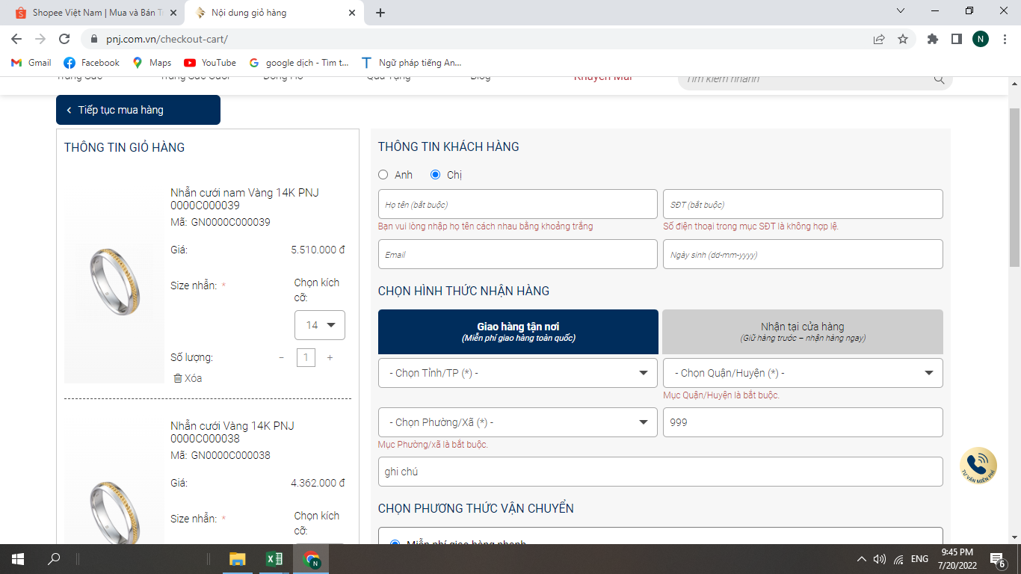

unit test
TestCase# | Test Scenario | Test Cases | Test Steps | Test Data | Selenium | Expected Result | Actual Result | Pass/Fail
TK1 | Tìm kiếm sản phẩm | Để trống phần tìm kiếm | 1. Không nhập dữ liệu vào trường tìm kiếm 2. Click nút tìm kiếm |  | Yes | Trả về danh sách tất cả các sản phẩm có trong shop | Trả về danh sách tất cả các sản phẩm có trong shop | Pass | 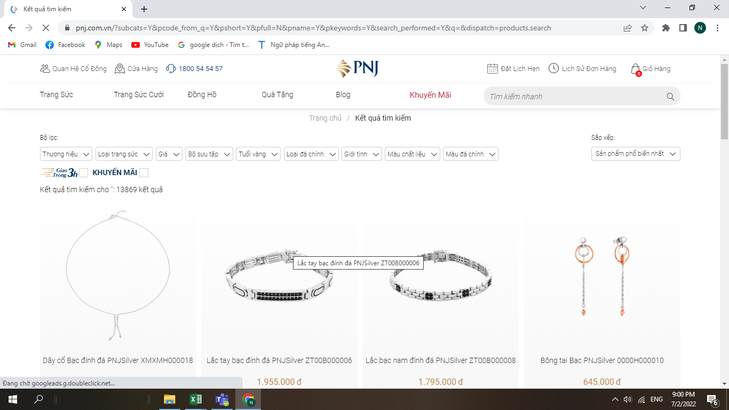
TK2 |  | Nhập vào một sản phẩm không tồn tại | 1. Nhập giá trị vào ô tìm kiếm 2. Click vào nút tìm kiếm | "Nhẫn vàng10000" |  | Thông báo là không tìm thấy sản phẩm ""Nhẫn vàng10000"" | Thông báo là không tìm thấy sản phẩm ""Nhẫn vàng10000"" | pass | 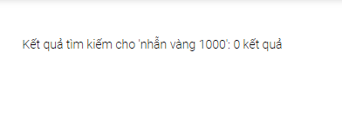
Tk 3 |  | Nhập vào một sản phẩm hợp lệ | 1. Nhập giá trị vào ô tìm kiếm 2. Click vào nút tìm kiếm | "Nhẫn vàng" |  | Trả về danh sách tất cả các sản phẩm có liên quân đến "Nhẫn vàng" | Trả về danh sách tất cả các sản phẩm có liên quân đến "Nhẫn vàng" | pass | 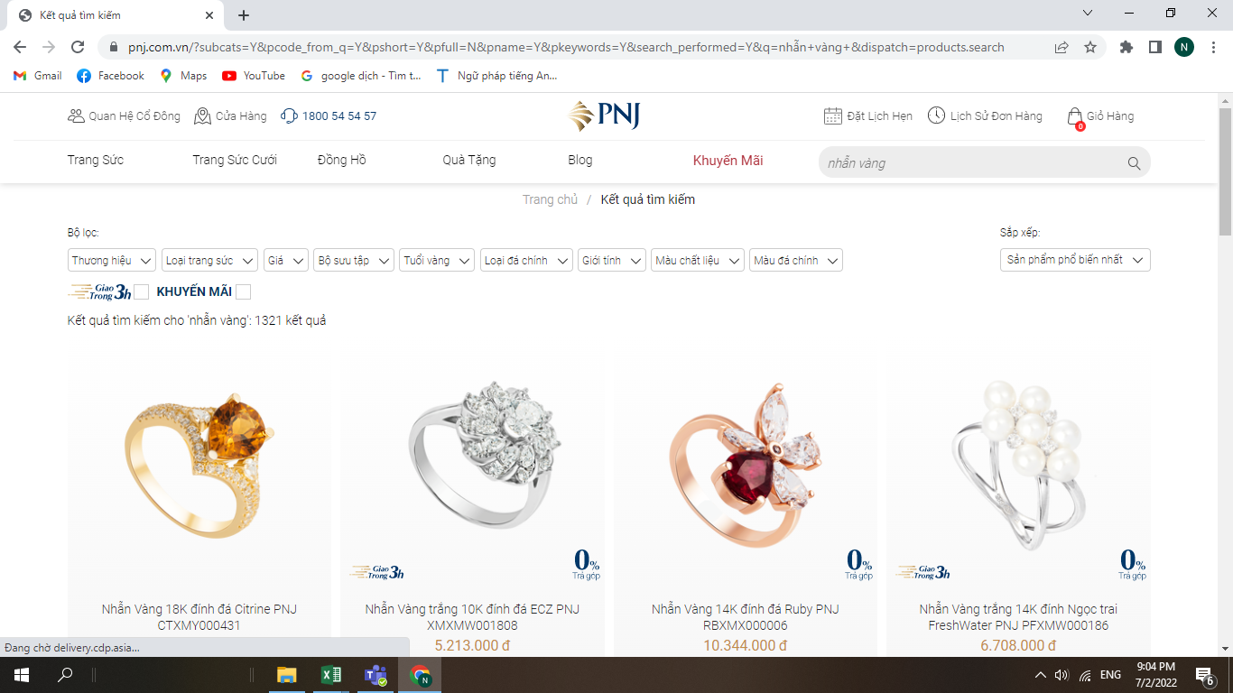
BL1 | Kiểm tra chức năng bình luận | Họ tên không được để trống | 1. Không nhập dữ liệu vào ô họ tên 2. Nhấn gửi bình luận |  |  | Hiển thị lỗi "họ tên không được bỏ trống" | Hiển thị lỗi "họ tên không được bỏ trống" |  | 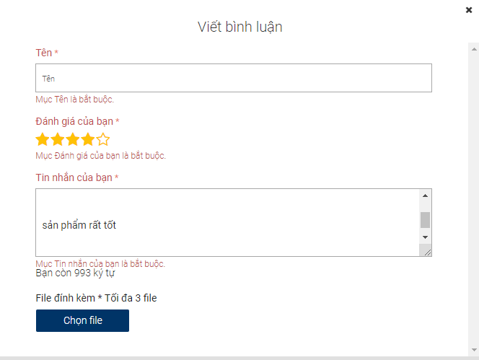
BL2 |  | Họ tên không được chứa ký tự đặc biệt | 1. Nhập giá trị vào trường họ va tên 2. Nhấn gửi bình luận | name@!# |  | Hiển thị lỗi "họ tên không được kí tự đặc biệt" | Không hiện gì hết | fail | 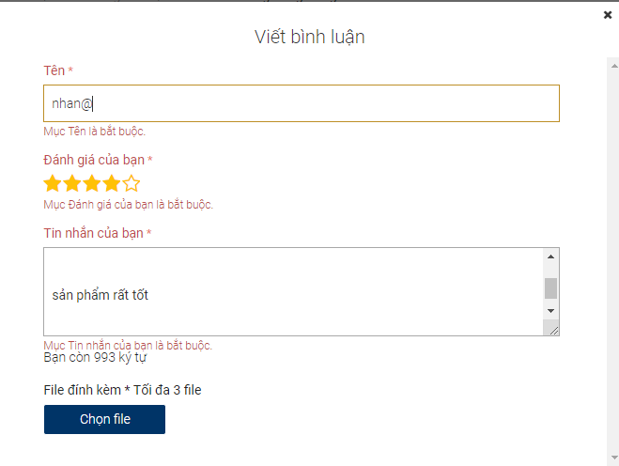
BL3 |  | Họ tên phải chứa ít nhất 3 kí tự | 1. Nhập giá trị vào trường họ va tên 2. Nhấn gửi bình luận | te |  | Hiển thị lỗi "họ tên phải có ít nhất 3 kí tự" | Không hiện gì hết | fail | 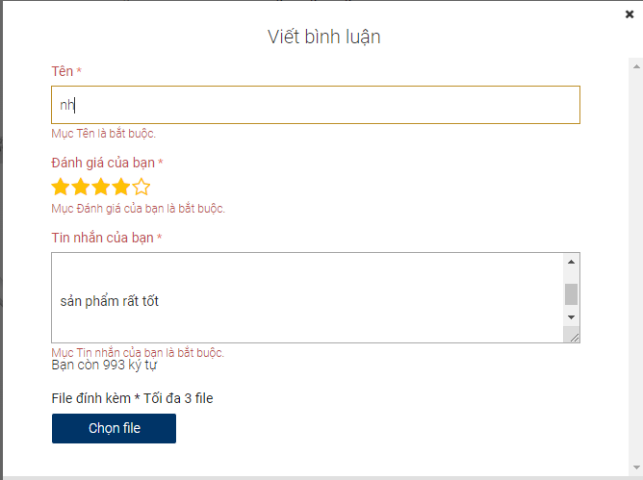
BL4 |  | Họ tên không được nhập khoảng trắng đầu tiên | 1) Nhập giá trị vào phần họ tên 2) Nhấn submit hoặc gửi ngay | Họ tên: test@!/~#$ |  | Hiển thị lỗi "Họ tên không được nhập kí tự khoảng trắng đầu tiên" | Không hiện thị gì hết | fail | 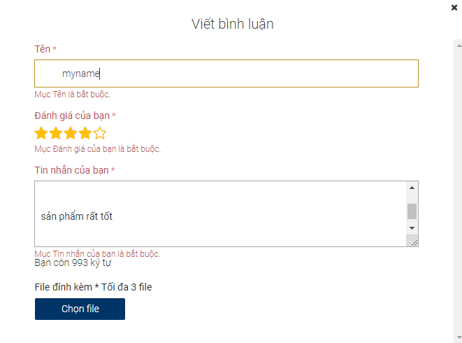
BL5 |  | Số sao đánh giá không được để trống | 1. Không chọn số sao đánh giá 2. Nhấn enter |  |  | Hiển thị lỗi "Mục đánh giá là bắt buộc" | Hiển thị lỗi "Mục đánh giá là bắt buộc" | Pass | 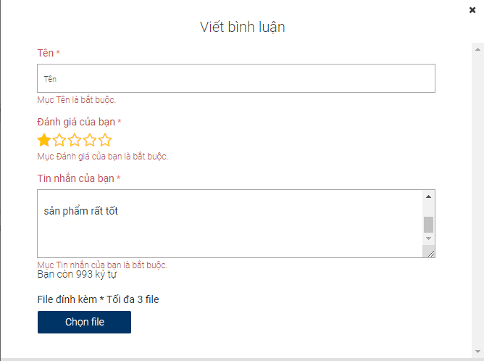
BL6 |  | Lời nhắn không được để trống | 1. Không nhập giá trị vào lời nhắn 2. Nhấn enter |  |  | Hiển thị lỗi "lời nhắn là bắt buộc" | Hiển thị lỗi "lời nhắn là bắt buộc" | Pass | 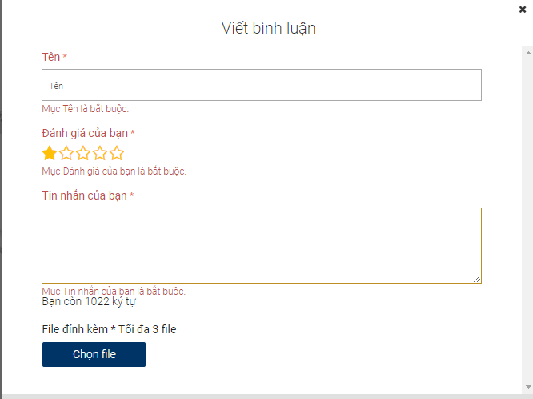
BL7 |  | Lời nhắn tối thiêu phải trên 20 kí tự | 1.nhập giá trị vào lời nhắn 2. Nhấn enter | "lời nhắn" |  | Hiển thị lỗi "lới nhắn tối thiểu phải có 20 kí tự" | Không hiển thị gì cả | fail | 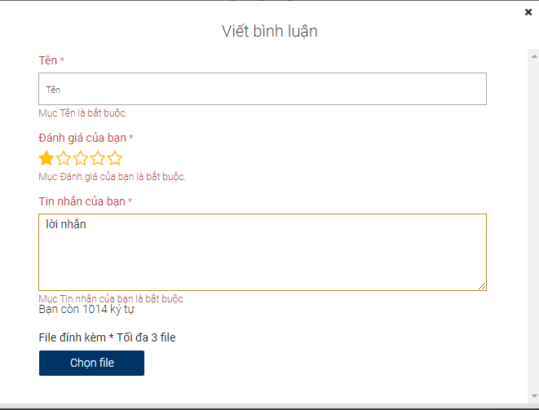
GH1 |  | Giỏ hàng phải có ít nhất 1 sp | khi không chọn sản phẩm trang website không cho đặt hàng | 0 |  | Giỏ hàng của bạn chưa có sản phẩm nào, vì thế bạn không thể tiến hành thanh toán. | Giỏ hàng của bạn chưa có sản phẩm nào, vì thế bạn không thể tiến hành thanh toán. | Pass
GH2 |  | Thêm Giỏ hàng có 1 sp | Thêm bất kỳ sản phẩm vào giỏ hàng | nhẫn, lắc vàng |  | Giỏ hàng hiển thị sản phẩm vừa thêm | Giỏ hàng hiển thị sản phẩm vừa thêm | Pass | 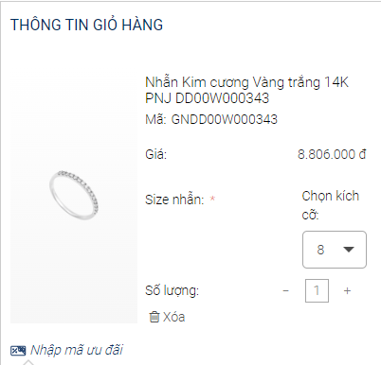
GH3 |  | chọn size | không chọn size cho sản phẩm thì không thể đặt hàng | 0 |  | Hiển thị lỗi chọn vui lòng chọn size cho sản phẩm | Hiển thị lỗi chọn vui lòng chọn size cho sản phẩm | Pass
GH4 |  | chọn size | chọn size cho sản phẩm | 11,12,13,15 |  | Có thể đặt hàng | Có thể đặt hàng | Pass
GH5 |  | chọn số lượng | bắt buộc chọn số lượng từ 1 trở lên mới có thể đặthàng | 1,2,3,4,5… |  | bắt buộc chọn số lượng từ 1 trở lên mới có thể đặthàng | website cho đặt hàng | Pass
TT1 |  | Tên hợp lệ | Nhập tên hợp lệ | Nguyễn Văn A |  | Hợp lệ | Hợp lệ | 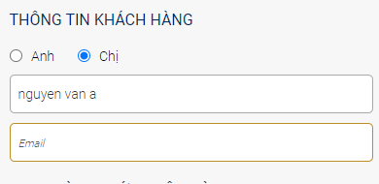 Pass
TT2 |  | Tên không thể chứa số | Nhập tên có chứa số | Nguyễn1234567 |  | Tên không cho phép nhập số | Không hiển thị lỗi | fail
TT3 |  | Tên không thể chứa ký tự đặc biệt | Nhập giá trị cho trường tên có chứa ký tự đặc biệt | Nguễn!@#$%^& |  | Tên không cho phép nhập ký tự đặc biệt | Không hiển thị lỗi | fail | 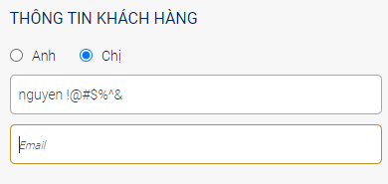
TT4 |  | nhập email hợp lệ | Nhập email hợp lệ | han123@gmail.com |  | Email hợp lệ không hiển thị lỗi | website hiện thông báo thành công | Pass | 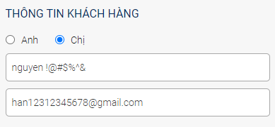
TT5 |  | nhập email không hợp lệ | Nhập vào một email không hợp lệ | han12312345678 |  | email bắt buộc nhập @gmai.com | Không hiển thị lỗi | fail | 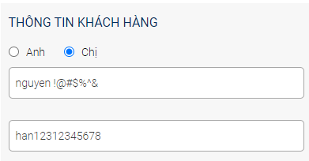
TT6 |  | nhập số điện thoại hợp lệ | Nhập vào số điện thoại hợp lệ | 1234576789 |  | Số điện thoại hợp lệ không hiển thị lỗi | Số điện thoại hợp lệ không hiển thị lỗi | Pass | 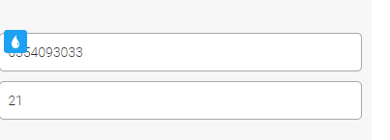
TT7 |  | Nhập số điện thoại không hợp lệ | Nhập vào số điện thoại không hợp lệ | 123 |  | Hiển thị lỗi số điện thoại không hợp lệ | Hiển thị lỗi số điện thoại không hợp lệ
TT8 |  | chọn giới tính hợp lệ | Chọn giới tính | Nam, Nữ |  | website cho nhập | website cho nhập | Pass
TT9 |  | Nhập ngày sinh hợp lệ | bắt buộc nhập ngày sinh | 2000-01-01 |  | Website cho nhập | Ngày sinh hợp lệ |  Pass
TT10 | Đặt hàng | Ngày sinh không hợp lệ | Nhập ngày sinh không hợp lệ | 20 |  | website hiển thị thông báo lỗi | Không hiển thị lỗi | fail | 
 |  | Giao hàng tân nơi với địa chỉ hợp lên | Nhập địa chỉ khách hàng | sài gòn, quận tân phú,xã phú thạnh |  | Địa chỉ hợp lệ có thể đặt hàng | Địa chỉ hợp lệ có thể đặt hàng | Pass | 
 |  | Giao hàng tân nơi địa chỉ không được bỏ trống | không nhập thông tin địa chỉ khách hàng | 0 |  | website hiển thị thông báo lỗi "Nhập địa chỉ" | website hiển thị thông báo lỗi "Nhập địa chỉ" | Pass | 
 |  | chọn đơn hàng | bắt buộc chọn đơn hàng mới được đặt hàng |  |  | Website cho phép chọn | Website cho phép chọn | Pass
CT1 | Chi tiết sản phẩm | Load thông tin chi tiết sản phẩm | 1. Click vào một sản phẩm bất kỳ | 0 |  | Hiển thị chi tiết sản phẩm được chọn | Hiển thị chi tiết sản phẩm được chọn | pass | 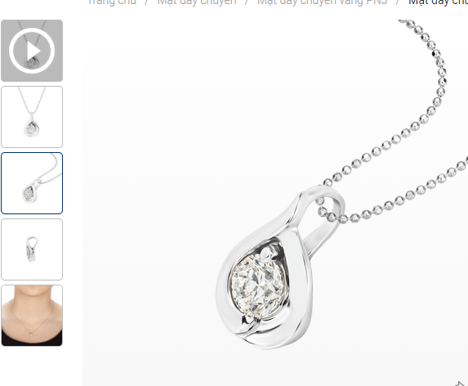
CT2 |  | Load ảnh chi tiết sản phẩm | 1. Chọn ảnh nhỏ bên góc trái màn hình | 0 |  | Ảnh nhỏ sẽ được load tại bên phải | Ảnh nhỏ sẽ được load tại bên phải | Pass | 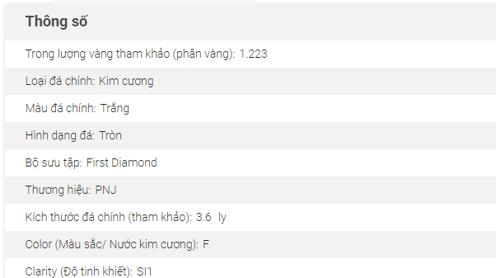
CT3 |  | load thông số sản phẩm | 1. Tại phẩn mô tả sản phẩm click vào mục thông số |  |  | Hiển thị các thông số sản phẩm như : thương hiệu,loại sản phẩm... | Hiển thị các thông số sản phẩm như : thương hiệu,loại sản phẩm… | Pass
CT4 |  | Load mô tả sản phẩm | 1. Tại phẩn mô tả sản phẩm click vào mục mô tả sản phẩm |  |  | Hiển thị thông tin mô tả chi tiết sản phẩm | Hiển thị thông tin mô tả chi tiết sản phẩm | Pass | 
CT5 |  | Load bình luận | 1. Tại phẩn mô tả sản phẩm click vào mục bình luận | 0 |  | Hiển thị những bình luận vê sản phẩm nếu có | Hiển thị những bình luận vê sản phẩm nếu có | pass | 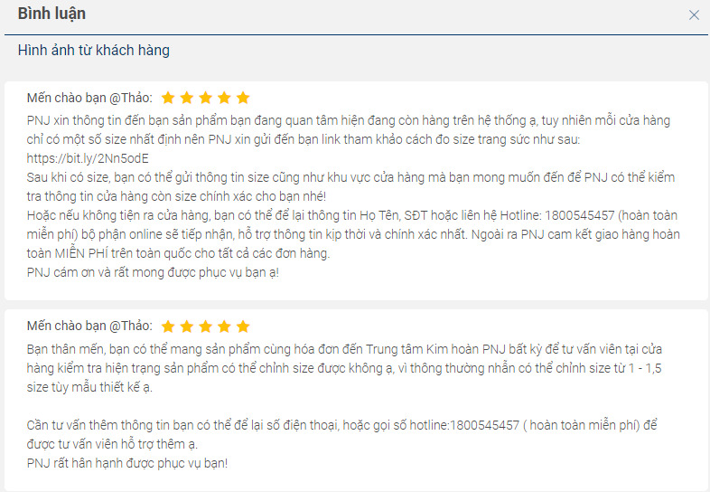
CT6 |  | Load cái câu hỏi thường gặp về sản phẩm | 1. Tại phẩn mô tả sản phẩm click vào mục các câu hỏi thường gặp | 0 |  | Hiển thị nhứng câu hỏi thường gặp về sản phẩm | Hiển thị nhứng câu hỏi thường gặp về sản phẩm | Pass | 